Содержание


1 | Отчет о финансовом положении
2 | Отчет о прибыли и убытке и прочем совокупном доходе
3 | Отчет о движении денежных средств
4 | Ключевые финансовые и операционные показатели
5 | Расшифровки PL статей

Контакты: | Владислав Аншаков, Директор по связям с инвесторами
 | ir@astralinux.ru

Ограничение ответственности

Настоящий документ содержит информацию о ПАО Группа Астра (далее также– «Компания») и подконтрольных ему компаниях (далее при совместном упоминании– «Группа»). Настоящий документ предоставлен исключительно в информационных целях. Настоящий документ не является проспектом ценных бумаг, решением о выпуске (дополнительном выпуске) ценных бумаг, предложением купить ценные бумаги или какие-либо активы или принять участие в подписке на ценные бумаги, или продать ценные бумаги или какие-либо активы, не является офертой или приглашением делать оферты, не является рекламой ценных бумаг, гарантией или обещанием продажи ценных бумаг или каких-либо активов или проведения размещения ценных бумаг или заключения какого-либо договора, и не должен толковаться в каком-либо из этих качеств. Настоящий документ не является рекомендацией, в том числе индивидуальной инвестиционной рекомендацией (в значении, определенном в Федеральном законе от 22 апреля 1996 года № 39-ФЗ «О рынке ценных бумаг»), в отношении ценных бумаг Компании или любых иных ценных бумаг или любых активов, упомянутых в настоящем документе. Настоящий документ не предназначен для того, чтобы быть основанием для принятия каких-либо инвестиционных решений. Информация, содержащаяся в настоящем документе, предоставлена Компанией и не подвергалась какой-либо независимой проверке. Информация, представленная в настоящем документе, может существенно меняться. Настоящий документ не содержит исчерпывающей информации о Группе. Компания сохраняет за собой право без объяснения причин в любое время в любом объеме и без какого-либо уведомления изменять любую информацию, содержащуюся в настоящем документе. Передача настоящего документа получателю не влечет возникновения какого-либо обязательства Группы, в том числе обязательства по изменению или обновлению настоящего документа или по исправлению любых обнаруженных содержащихся в нем неточностей. Передача, распространение или публикация настоящего документа не влечет за собой каких-либо о

Расшифровки PL
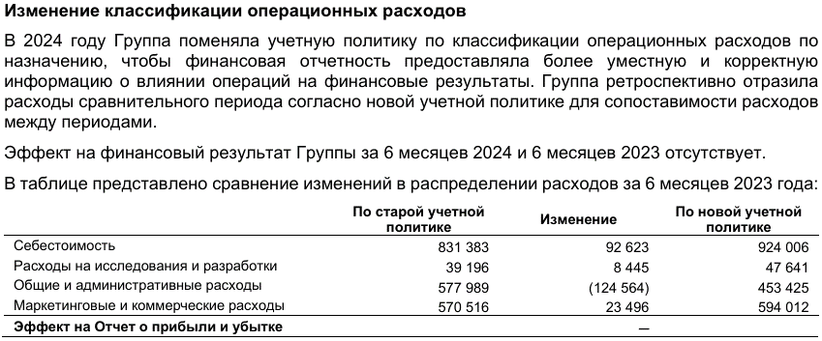
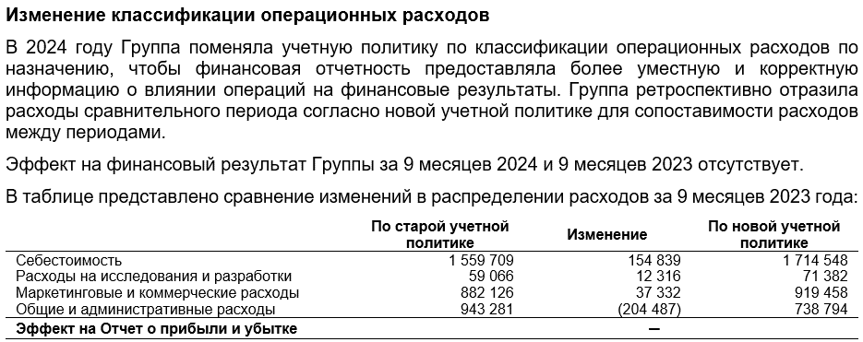
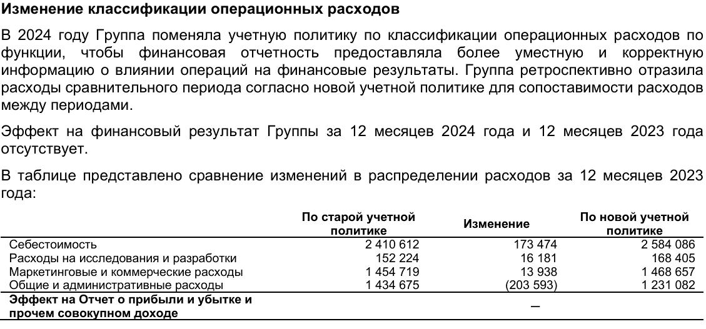
 | По старой учетной политике | По старой учетной политике | По новой учетной политике 1 | По новой учетной политике 1 |  |  | По старой учетной политике | По старой учетной политике | По старой учетной политике | По новой учетной политике 1 | По новой учетной политике 1 | По новой учетной политике 1 | По новой учетной политике 1 | По новой учетной политике 1 | По новой учетной политике 1 | По новой учетной политике 1 | По новой учетной политике 1
 |  |  |  |  |  | 2022 |  |  |  | 2023 |  |  |  | 2024 |  |  |  | 2025 |  |  |  | 2026
тыс руб.
Расшифровки PL статей | 2021 | 2022 | 2023 | 2024 | 2025 | 3м2022 | 6м2022 | 9м2022 | 2022 | 3м2023 | 6м2023 | 9м2023 | 2023 | 3м2024 | 6м2024 | 9м2024 | 2024 | 3м2025 | 6м2025 | 9м2025 | 2025 | 3м2026 | 6м2026 | 9м2026 | 2026

Выручка | 2,159,121 | 5,394,987 | 9,540,560 | 17,206,135 | 20,369,240 |  | 1,009,056 | 2,358,330 | 5,394,987 | 1,296,442 | 3,110,316 | 4,671,988 | 9,540,560 | 1,852,094 | 4,926,538 | 8,585,099 | 17,206,135 | 3,140,261 | 6,625,406 | 10,431,327 | 20,369,240 | 2,656,689 | 7,779,414
Операционная система Astra Linux | 1,782,658 | 4,181,166 | 6,299,815 | 8,532,078 | 9,358,567 |  | 676,187 | 1,855,623 | 4,181,166 | 931,481 | 2,381,066 | 3,291,593 | 6,299,815 | 1,023,463 | 2,678,140 | 4,229,075 | 8,532,078 | 1,267,088 | 3,060,091 | 4,996,720 | 9,358,567 | 1,059,545 | 3,443,472
Продукты экосистемы Группы Астра | 79,312 | 724,247 | 1,749,626 | 5,474,813 | 6,274,768 |  | 71,806 | 157,154 | 724,247 | 151,282 | 198,156 | 528,423 | 1,749,626 | 427,762 | 1,099,379 | 2,344,001 | 5,474,813 | 641,893 | 1,395,000 | 2,208,410 | 6,274,768 | 338,765 | 1,674,604
Выручка от сопровождения продуктов | 271,154 | 452,627 | 1,399,761 | 2,825,762 | 4,305,522 |  | 247,828 | 326,766 | 452,627 | 207,127 | 500,682 | 804,726 | 1,399,761 | 379,774 | 1,040,376 | 1,793,932 | 2,825,762 | 1,144,692 | 1,985,545 | 2,929,206 | 4,305,522 | 1,179,071 | 2,484,391
Выручка от образовательной деятельности | 19,728 | 29,089 | 71,746 | 152,458 | 57,626 |  | 7,535 | 11,852 | 29,089 | 5,825 | 21,345 | 36,158 | 71,746 | 12,179 | 41,655 | 72,153 | 152,458 | 7,140 | 21,253 | 35,154 | 57,626 | 2,936 | 13,425
Выручка от услуг по хостингу | - | - | - | 190,093 | 294,379 |  | - | - | - | - | - | - | - | - | 48,824 | 127,761 | 190,093 | 72,661 | 146,210 | 219,258 | 294,379 | 67,953 | 139,034
Прочая выручка | 6,269 | 7,858 | 19,612 | 30,931 | 78,378 |  | 5,701 | 6,936 | 7,858 | 728 | 9,067 | 11,088 | 19,612 | 8,916 | 18,164 | 18,177 | 30,931 | 6,787 | 17,307 | 42,579 | 78,378 | 8,419 | 24,488

Себестоимость | (434,173) | (922,020) | (2,584,086) | (6,020,310) | (7,865,360) |  | (314,685) | (546,305) | (922,020) | (404,393) | (924,006) | (1,714,548) | (2,584,086) | (969,008) | (2,186,310) | (3,748,292) | (6,020,310) | (1,598,870) | (3,610,629) | (5,728,211) | (7,865,360) | (2,115,785) | (4,513,675)
Заработная плата и социальные отчисления | (293,433) | (700,166) | (2,047,626) | (3,867,628) | (4,967,658) |  | (223,066) | (401,225) | (700,166) | (305,237) | (711,071) | (1,365,940) | (2,047,626) | (759,594) | (1,640,962) | (2,593,804) | (3,867,628) | (1,076,284) | (2,434,835) | (3,807,679) | (4,967,658) | (1,391,191) | (2,675,724)
Мотивационная программа | - | - | - | (192,083) | (155,517) |  | - | - | - | - | - | - | - | - | - | (192,235) | (192,083) | (31,679) | 3,724 | (125,390) | (155,517) | (27,358) | (46,219)
Амортизация нематериальных активов | (116,491) | (182,778) | (177,605) | (1,089,829) | (1,547,244) |  | (81,570) | (127,906) | (182,778) | (36,569) | (73,552) | (121,617) | (177,605) | (88,364) | (262,822) | (492,493) | (1,089,829) | (288,969) | (691,681) | (1,063,396) | (1,547,244) | (396,336) | (754,923)
Расходные материалы | (6,984) | (8,664) | (128,752) | (153,768) | (128,065) |  | (2,794) | (4,974) | (8,664) | (24,654) | (43,452) | (72,278) | (128,752) | (19,856) | (43,674) | (59,259) | (153,768) | (9,955) | (19,133) | (26,003) | (128,065) | (3,199) | (14,040)
Аренда и коммунальные расходы |  |  | (52,572) | (88,325) | (305,002) |  |  |  |  | (12,169) | (26,009) | (44,634) | (52,572) | (36,600) | (45,472) | (68,658) | (88,325) | (77,720) | (171,306) | (252,424) | (305,002) | (85,411) | (159,880)
Профессиональные услуги | (17,265) | (30,411) | (122,955) | (258,496) | (276,549) |  | (7,254) | (12,200) | (30,411) | (11,968) | (34,684) | (56,191) | (122,955) | (35,997) | (58,756) | (125,998) | (258,496) | (34,339) | (107,075) | (134,600) | (276,549) | (39,314) | (138,654)
Представительские и командировочные расходы |  |  | (14,032) | (35,391) | (30,860) |  |  |  |  | (2,996) | (10,142) | (10,373) | (14,032) | (4,049) | (21,779) | (25,266) | (35,391) | (6,713) | (14,826) | (25,712) | (30,860) | (3,538) | (17,573)
Амортизация основных средств |  |  | (29,983) | (76,327) | (180,453) |  |  |  |  | (6,158) | (14,485) | (25,981) | (29,983) | (3,202) | (32,712) | (58,809) | (76,327) | (36,225) | (77,144) | (127,917) | (180,453) | (80,639) | (160,501)
Амортизация активов в форме права пользования |  |  | - | (13,938) | (10,660) |  |  |  |  | - | - | - | - | (588) | (2,084) | (6,357) | (13,938) | (3,568) | (5,936) | (8,305) | (10,660) | (1,131) | (2,262)
Текущий ремонт и обслуживание |  |  | (8,715) | (25,345) | (6,011) |  |  |  |  | (1,055) | (2,661) | (5,274) | (8,715) | (3,826) | (17,830) | (18,080) | (25,345) | (2,578) | (3,293) | (5,859) | (6,011) | (2,483) | (5,215)
Услуги связи |  |  | - | (128,896) | (184,861) |  |  |  |  | - | - | - | - | - | (43,233) | (77,309) | (128,896) | (27,186) | (66,728) | (120,127) | (184,861) | (79,797) | (157,396)
Невозмещаемый НДС |  |  |  |  |  |  |  |  |  |  |  |  |  |  |  |  |  |  |  |  |  |  | (364,219)
Прочие расходы |  |  | (1,846) | (90,284) | (72,480) |  |  |  |  | (3,587) | (7,950) | (12,260) | (1,846) | (16,932) | (16,986) | (30,024) | (90,284) | (3,654) | (22,396) | (30,799) | (72,480) | (5,388) | (17,069)

Расходы на исследования и разработки |  |  |  |  | (354,921) |  | (19,527) | (33,295) | - | (16,783) | (39,196) | (59,066) | (168,405) | (66,727) | (110,751) | (155,952) | (226,303) | (94,073) | (159,767) | (249,232) | (354,921) | (77,925) | (165,351)
Заработная плата и социальные отчисления |  |  |  |  | (320,093) |  | (19,527) | (31,127) |  | (13,302) | (39,196) | (59,066) | (152,224) | (61,348) | (102,610) | 129,753 | (196,957) | (88,647) | (143,700) | (220,172) | (320,093) | (68,050) | (144,597)
Мотивационная программа |  |  |  |  | (7,833) |  |  |  |  | - | - | - |  |  |  | (4,777) | (9,144) | (752) | (1,490) | (6,267) | (7,833) | (1,429) | (2,797)
Расходные материалы |  |  |  |  | (624) |  |  |  |  | (1,677) | - | - | (7,234) | (1,508) | (1,935) | (442) | (6,121) | - | (1,036) | (1,478) | (624) | (172) | (516)
Аренда и коммунальные расходы |  |  |  |  | (18,708) |  |  |  |  | (867) | - | - | (5,288) | (2,324) | (3,342) | (5,436) | (5,953) | (3,320) | (10,699) | (16,135) | (18,708) | (4,666) | (9,596)
Профессиональные услуги |  |  |  |  |  |  |  | (2,168) |  | - | - | - |  |  |  |  |  | - | - | - | - | - | -
Представительские и командировочные расходы |  |  |  |  |  |  |  |  |  | - | - | - |  |  | (630) |  | (1,429) | - | - | - | - | - | -
Амортизация основных средств |  |  |  |  | (7,268) |  |  |  |  | (532) | - | - | (3,031) | (31) | (740) | (2,259) | (2,361) | (1,154) | (2,613) | (4,872) | (7,268) | (3,459) | (7,500)
Амортизация активов в форме права пользования |  |  |  |  |  |  |  |  |  | - | - | - |  | (45) |  |  |  | - | - | - | - | - | -
Текущий ремонт и обслуживание |  |  |  |  | (395) |  |  |  |  | (92) | - | - | (518) | (292) | (811) | (79) | (990) | (200) | (229) | (308) | (395) | (149) | (345)
Прочие расходы |  |  |  |  |  |  |  |  |  | (313) | - | - | (110) | (1,179) | (683) |  | (3,348) | - | - | - | - | - | -

Маркетинговые и коммерческие расходы | (333,322) | (573,485) | (1,468,657) | (2,724,823) | (3,178,340) |  | (187,726) | (320,540) | (573,486) | (190,188) | (594,012) | (919,458) | (1,468,657) | (444,972) | (1,042,632) | (1,664,352) | (2,724,823) | (564,569) | (1,207,300) | (1,893,316) | (3,178,340) | (629,632) | (1,251,968)
Заработная плата и социальные отчисления | (195,663) | (408,326) | (847,836) | (1,842,834) | (2,308,159) |  | (102,196) | (204,771) | (408,326) | (99,973) | (325,291) | (494,493) | (847,836) | (311,955) | (697,154) | (1,043,335) | (1,842,834) | (356,130) | (828,853) | (1,344,012) | (2,308,159) | (492,953) | (867,735)
Мотивационная программа | - | - | - | (73,577) | (18,286) |  | - | - | - |  | - | - | - | - | - | (85,300) | (73,577) | (11,782) | 26,115 | (41,013) | (18,286) | (4,608) | (10,949)
Участие в конференциях и форумах | (80,988) | (105,466) | (375,393) | (454,343) | (365,927) |  | (57,025) | (76,562) | (105,466) | (62,977) | (179,779) | (275,098) | (375,393) | (68,625) | (213,582) | (318,132) | (454,343) | (99,832) | (196,788) | (222,901) | (365,927) | (43,830) | (175,086)
Расходные материалы | (11,004) | (10,872) | (44,099) | (35,402) | (87,573) |  | (5,724) | (7,446) | (10,872) | (7,374) | (18,757) | (26,917) | (44,099) | (7,441) | (11,049) | (14,603) | (35,402) | (13,257) | (32,062) | (45,113) | (87,573) | (8,207) | (8,537)
Аренда и коммунальные расходы |  |  | (19,148) | (34,855) | (81,890) |  |  |  |  | (3,810) | (11,227) | (16,573) | (19,148) | (10,658) | (19,090) | (28,776) | (34,855) | (24,539) | (48,369) | (70,137) | (81,890) | (21,588) | (40,640)
Профессиональные услуги |  |  | - | (17,615) | (22,932) |  |  |  |  | - | - | - | - | (9,397) | (7,731) | (8,588) | (17,615) | (456) | (11,525) | (12,511) | (22,932) | (10,871) | (25,509)
Представительские и командировочные расходы | (19,940) | (28,277) | (62,245) | (79,792) | (118,766) |  | (15,749) | (16,160) | (28,277) | (7,364) | (29,237) | (39,997) | (62,245) | (11,021) | (28,106) | (55,314) | (79,792) | (37,408) | (63,060) | (64,084) | (118,766) | (15,960) | (43,015)
Амортизация основных средств |  |  | (17,875) | (13,655) | (28,738) |  |  |  |  | (2,340) | (6,253) | (9,647) | (17,875) | (181) | (3,292) | (5,404) | (13,655) | (4,450) | (10,516) | (18,828) | (28,738) | (14,358) | (28,180)
Амортизация активов в форме права пользования |  |  | - | (786) | (812) |  |  |  |  | - | - | - | - | (206) | (89) | (404) | (786) | (418) | (549) | (680) | (812) | (131) | (262)
Текущий ремонт и обслуживание |  |  | (3,056) | (5,722) | (1,638) |  |  |  |  | (405) | (1,148) | (1,958) | (3,056) | (1,340) | (4,630) | (4,818) | (5,722) | (783) | (954) | (1,598) | (1,638) | (646) | (1,354)
Услуги связи |  |  | - | - | (361) |  |  |  |  | - | - | - | - | (59) | - | - | - | (111) | (205) | (291) | (361) | (80) | (170)
Расходы на маркетинг и рекламу | (2,957) | (12,019) | (60,250) | (94,562) | (95,259) |  | (7,032) | (10,249) | (12,019) | (2,568) | (12,505) | (38,479) | (60,250) | (12,132) | (29,860) | (59,699) | (94,562) | (11,547) | (30,304) | (49,810) | (95,259) | (13,107) | (37,147)
Расходы на обучение клиентов | (15,835) | (7,062) | (23,177) | (52,284) | (27,330) |  | - | (4,302) | (7,062) | (2,000) | (6,384) | (11,743) | (23,177) | (6,423) | (23,456) | (33,472) | (52,284) | (974) | (5,813) | (11,858) | (27,330) | (335) | (6,907)
Прочие расходы | (6,936) | (1,464) | (15,578) | (19,396) | (20,669) |  | - | (1,050) | (1,464) | (1,377) | (3,431) | (4,553) | (15,578) | (5,534) | (4,593) | (6,507) | (19,396) | (2,882) | (4,417) | (10,480) | (20,669) | (2,958) | (6,477)

Общие и управленческие расходы | (322,415) | (1,053,735) | (1,231,082) | (2,716,941) | (2,714,027) |  | (224,336) | (384,640) | (1,053,735) | (162,052) | (453,425) | (738,794) | (1,231,082) | (431,361) | (776,004) | (1,419,313) | (2,716,941) | (671,333) | (973,834) | (1,601,861) | (2,714,027) | (500,205) | (1,003,359)
Заработная плата и социальные отчисления | (166,129) | (802,343) | (806,031) | (1,968,879) | (1,842,374) |  | (112,644) | (201,638) | (802,343) | (123,423) | (356,659) | (509,700) | (806,031) | (246,860) | (479,998) | (845,497) | (1,968,879) | (457,448) | (610,937) | (977,547) | (1,842,374) | (340,752) | (656,470)
Мотивационная программа | - | - | - | (136,540) | (61,748) |  | - | - | - | - | - | - | - | - | - | (125,742) | (136,540) | (30,640) | 30,856 | (20,158) | (61,748) | (7,754) | (14,230)
Амортизация нематериальных активов | (515) | (4,188) | (50,017) | (75,904) | (101,075) |  | (2,075) | (3,124) | (4,188) | (1,755) | (5,126) | (8,731) | (50,017) | (22,065) | (32,996) | (36,199) | (75,904) | (21,373) | (45,190) | (64,345) | (101,075) | (25,273) | (50,175)
Расходные материалы | (25,587) | (40,418) | (28,652) | (37,581) | (85,960) |  | (23,634) | (32,444) | (40,418) | (5,425) | (12,583) | (18,998) | (28,652) | (5,798) | (10,894) | (15,063) | (37,581) | (15,482) | (33,169) | (49,730) | (85,960) | (21,843) | (48,735)
Аренда и коммунальные расходы | (45,412) | (56,683) | (37,031) | (52,909) | (85,362) |  | (24,710) | (38,556) | (56,683) | (3,058) | (8,002) | (13,572) | (37,031) | (12,069) | (21,994) | (36,593) | (52,909) | (42,236) | (54,513) | (61,473) | (85,362) | (17,096) | (32,905)
Профессиональные услуги | (12,477) | (18,513) | (115,351) | (172,593) | (176,442) |  | (12,785) | (16,198) | (18,513) | (6,280) | (20,027) | (82,232) | (115,351) | (74,578) | (85,204) | (124,488) | (172,593) | (29,752) | (87,712) | (137,734) | (176,442) | (33,531) | (76,744)
Представительские и командировочные расходы |  |  | (18,544) | (16,695) | (60,674) |  |  |  |  | (4,543) | - | (16,348) | (18,544) | (1,786) | (5,766) | (10,073) | (16,695) | (4,497) | (29,685) | (43,700) | (60,674) | (7,646) | (20,069)
Амортизация основных средств | (8,372) | (24,065) | (12,025) | (50,350) | (34,716) |  | (9,438) | (15,650) | (24,065) | (1,717) | (4,831) | (8,409) | (12,025) | (25,062) | (20,707) | (32,800) | (50,350) | (6,076) | (12,184) | (18,171) | (34,716) | (12,714) | (25,330)
Амортизация активов в форме права пользования |  |  | - | (2,145) | (2,945) |  |  |  |  | - | - | - | - | (163) | (333) | (729) | (2,145) | (889) | (1,575) | (2,262) | (2,945) | (377) | (754)
Текущий ремонт и обслуживание | (26,153) | (22,903) | (1,893) | (7,697) | (3,412) |  | (10,411) | (17,538) | (22,903) | (297) | (770) | (1,330) | (1,893) | (1,193) | (4,514) | (4,529) | (7,697) | (2,436) | (2,718) | (2,963) | (3,412) | (542) | (1,155)
Услуги связи | (7,427) | (20,629) | (57,813) | (86,357) | (126,725) |  | (8,651) | (13,951) | (20,629) | (7,733) | (18,584) | (37,831) | (57,813) | (19,253) | (35,577) | (46,224) | (86,357) | (26,935) | (69,142) | (98,967) | (126,725) | (4,735) | (9,205)
Транспортные расходы | (4,811) | (8,379) | (18,616) | (29,346) | (15,777) |  | (2,940) | (5,268) | (8,379) | (2,661) | (6,967) | (12,556) | (18,616) | (3,889) | (10,032) | (17,789) | (29,346) | (8,602) | (8,806) | (10,363) | (15,777) | (1,385) | (2,733)
Расходы на обучение персонала | (5,265) | (5,959) | (36,322) | (47,837) | (9,185) |  | (3,130) | (5,057) | (5,959) | (3,366) | (13,138) | (22,393) | (36,322) | (6,718) | (16,672) | (28,530) | (47,837) | (7,977) | (8,695) | (9,122) | (9,185) | (3,345) | (22,098)
Прочие расходы | (20,267) | (49,654) | (48,787) | (32,108) | (107,632) |  | (13,917) | (35,217) | (49,654) | (1,794) | (6,738) | (6,694) | (48,787) | (11,927) | (51,317) | (95,057) | (32,108) | (16,990) | (40,364) | (105,326) | (107,632) | (23,212) | (42,756)

Финансовые доходы | 255,115 | 443,788 | 604,134 | 1,303,464 | 675,801 |  | 296,031 | 371,468 | 443,788 | 156,611 | 305,970 | 500,044 | 604,134 | 454,374 | 727,077 | 999,978 | 1,303,464 | 242,803 | 414,036 | 543,730 | 675,801 | 225,508 | 372,681
Амортизация обязательств по договорам финансовой гарантии | 229,172 | 271,181 | 199,089 | 77,758 | 76,140 |  | 134,542 | 210,442 | 271,181 | 88,472 | 151,607 | 188,363 | 199,089 | 16,063 | 54,016 | 60,108 | 77,758 | 22,576 | 40,307 | 58,234 | 76,140 | 8,976 | 14,823
Процентные доходы по займам выданным | 23,741 | 46,817 | 124,543 | 196,154 | 201,476 |  | 21,678 | 33,975 | 46,817 | 14,869 | 42,916 | 86,051 | 124,543 | 57,333 | 83,463 | 128,762 | 196,154 | 47,657 | 96,497 | 163,844 | 201,476 | 73,865 | 147,129
Изменение справделивой стоимости банковских кредитов |  |  | - | 8,138 |  |  |  |  |  |  | - | - | - | - | 7,661 | 12,180 | 8,138 | - | - | - | - | - | -
Доход от размещения депозитов | 1,674 | 8,430 | 159,174 | 499,936 | 306,592 |  | 2,395 | 3,417 | 8,430 | 29,461 | 55,272 | 93,028 | 159,174 | 167,152 | 333,434 | 430,423 | 499,936 | 159,854 | 245,683 | 274,685 | 306,592 | 71,530 | 102,127
Доходы по полученным государственным субсидиям | - | 2,577 | 121,328 | 422,437 | 3,993 |  | - | 194 | 2,577 | 3,518 | 9,967 | 37,400 | 121,328 | 103,023 | 209,228 | 334,770 | 422,437 | 998 | 1,996 | 2,995 | 3,993 | 998 | 1,996
Изменение стоимости обязательств по договорам финансовой гарантии за счет резерва по ожидаемым кредитным убыткам | - | 114,783 | - | 99,041 |  |  | 131,108 | 113,820 | 114,783 | 16,134 | 31,902 | 44,378 | - | 56,644 | 39,275 | 33,735 | 99,041 | - | - | - | - | - | -
Изменение справедливой стоимости кредитов и займов полученных | - | - | - | - |  |  | - | - | - | - | - | - | - | 54,159 | - | - | - | - | - | - | - | - | -
Изменение доли неконтролирующих собственников обществ с ограниченной ответственностью | - | - | - | - |  |  | - | - | - | 4,157 | - | - | - | - | - | - | - | - | - | - | - | - | -
Изменение чистых активов, приходящихся на долю неконтролирующих участников | 528 | - | - | - |  |  | 6,308 | 9,620 | - | - | 14,306 | 50,824 | - | - | - | - | - | - | - | - | - | 43,868 | 51,284
Признание долгосрочной дебиторской задолженности по справедливой стоимости | - | - | - | - |  |  | - | - | - | - | - | - | - | - | - | - | - | 11,718 | 29,553 | 43,972 | - | - | -
Проценты по долгосрочной дебиторской задолженности |  |  |  |  | 87,600 |  |  |  |  |  |  |  |  |  |  |  |  | - | - | - | 87,600 | 26,271 | 55,322

Финансовые расходы | (101,777) | (84,243) | (293,625) | (563,939) | (569,821) |  | (19,008) | (42,313) | (84,243) | (10,400) | (31,309) | (78,148) | (293,625) | (133,949) | (293,757) | (440,018) | (563,939) | (113,376) | (205,459) | (355,162) | (569,821) | (56,275) | (135,575)
Процентные расходы по банковским кредитам | (15,785) | (25,088) | (110,547) | (490,961) | (401,430) |  | (7,473) | (17,562) | (25,088) | (6,585) | (19,225) | (54,156) | (110,547) | (105,439) | (244,883) | (385,951) | (490,961) | (93,631) | (166,193) | (285,570) | (401,430) | (45,312) | (97,179)
Процентные расходы по ЦФА |  |  |  |  |  |  |  |  |  |  |  |  |  |  |  |  |  |  |  |  |  |  | (9,137)
Процентные расходы по займам связанным сторонам | - | - | (9,570) | (24,749) | (34,978) |  | - | - | - | - | - | (4,926) | (9,570) | (5,804) | (11,826) | (18,143) | (24,749) | (8,107) | (16,607) | (25,554) | (34,978) | (7,782) | (16,178)
Процентные расходы по авансам полученным | (1,436) | (15,348) | - | - |  |  | (10,003) | (14,636) | (15,348) | (1,992) | (3,514) | (4,191) | - | - | - | - | - | - | - | - | - | - | -
Расходы на банковское обслуживание | (1,199) | (10,899) | (20,111) | (15,538) | (35,613) |  | (1,263) | (5,617) | (10,899) | (1,823) | (7,799) | (13,328) | (20,111) | (5,710) | (9,676) | (12,460) | (15,538) | (1,900) | (4,251) | (7,795) | (35,613) | (1,775) | (6,674)
Процентные расходы по аренде | - | - | - | (9,774) | (4,670) |  | - | - | - | - | - | - | - | (721) | (1,412) | (3,920) | (9,774) | (2,157) | (3,609) | (4,956) | (4,670) | (798) | (1,533)
Амортизация дисконта финансовых обязательств | (2,598) | (5,711) | (4,631) | - | - |  | (269) | (4,229) | (5,711) | - | (771) | (1,547) | (4,631) | - | - | - | - | - | - | - | - | - | -
Признание выданных займов по справедливой стоимости | - | (269) | (2,835) | - | - |  | - | (269) | (269) | - | - | - | (2,835) | - | - | - | - | - | - | - | - | - | -
Изменение стоимости обязательств по договорам финансовой гарантии за счет резерва по ожидаемым кредитным убыткам | - | - | (82,622) | - | - |  | - | - | - | - | - | - | (82,622) | - | - | - | - | - | - | - | - | - | -
Переоценка финансовых обязательств по справедливой стоимости | (80,759) | - | - | - | - |  | - | - | - | - | - | - | - | - | - | - | - | - | - | - | - | - | -
Переоценка инвестиций в ассоциированные предприятия | - | - | (49,168) | - | - |  | - | - | - | - | - | - | (49,168) | - | - | - | - | - | - | - | - | - | -
Признание гарантийных депозитов по справедливой стоимости | - | - | - | (1,942) | (500) |  | - | - | - | - | - | - | - | (1,114) | (1,654) | (6,246) | (1,942) | (334) | (334) | (334) | (500) | - | -
Изменение чистых активов, приходящихся на долю неконтролирующих участников | - | (26,928) | (14,141) | (20,975) | (64,648) |  | - | - | (26,928) | - | - | - | (14,141) | (15,161) | (24,306) | (13,298) | (20,975) | (723) | (1,979) | (12,459) | (64,648) | - | -
Изменение справедливой стоимости обязательств по договорам финансовой гарантии за счет резерва по ожидаемым кредитным убыткам |  |  |  |  | (27,982) |  |  |  |  |  |  |  |  |  |  |  |  | (6,524) | (12,486) | (18,494) | (27,982) | (608) | (4,874)

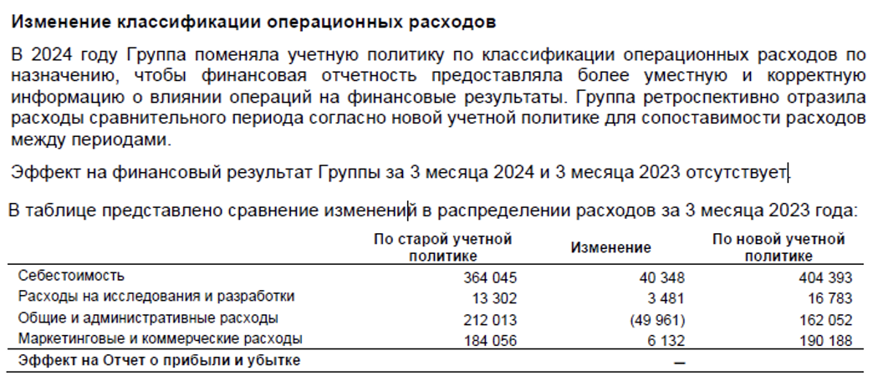
Примечание:
1

